Übersicht
Premium-Version des Urlaubsplaners |  |  |  |  | !!!!!

 | Seit dem Oktober 2018 gibt es den Urlaubsplaner mit vielen neuen Funktionen und Benutzeroberflächen auch
 | als Premium-Version. Infos: | https://sven-brunn.de/produkt/urlaubsplaner-premium/

 | 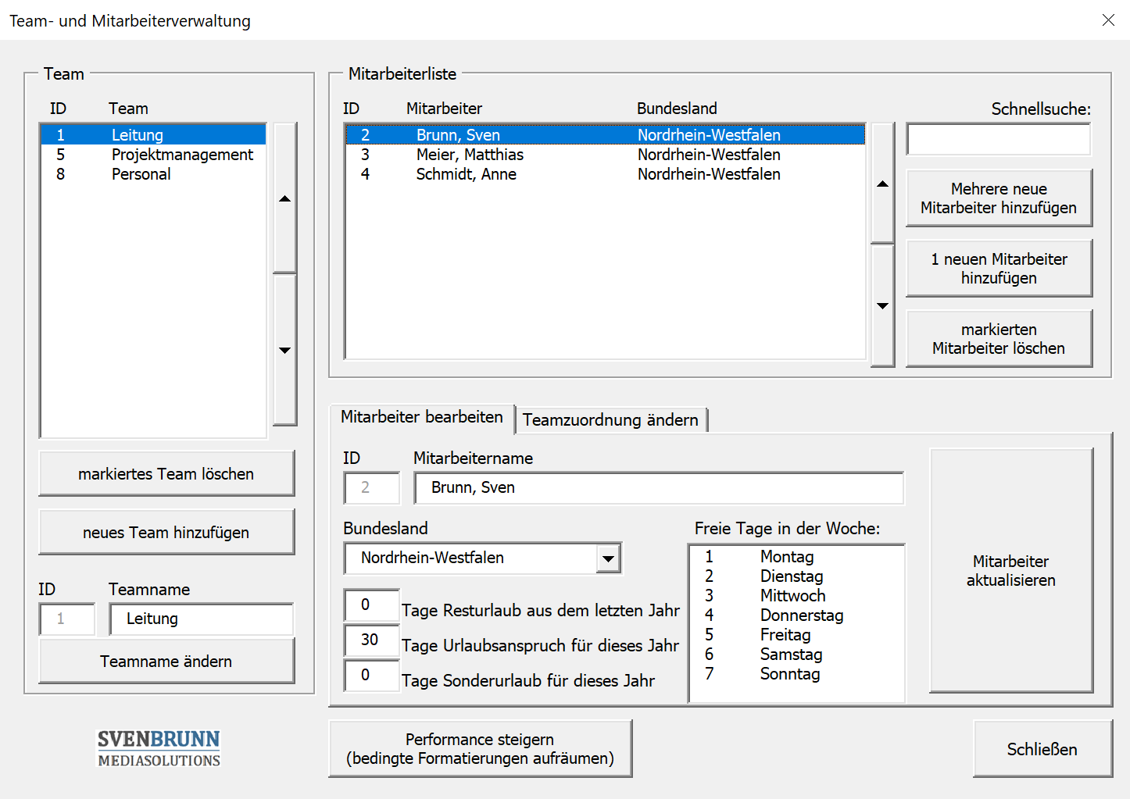 | 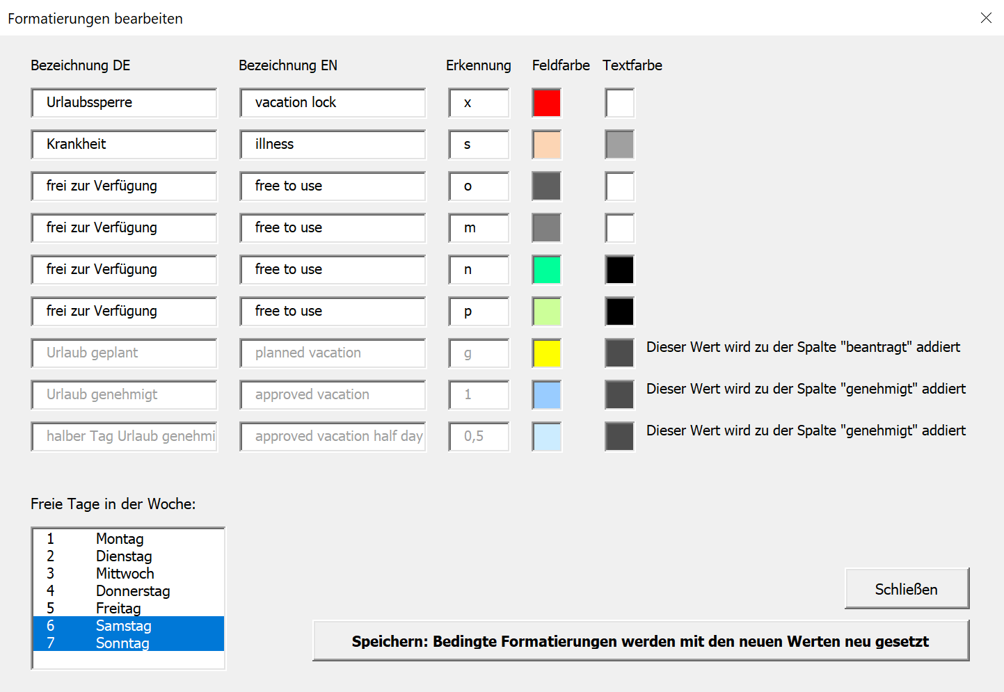 | 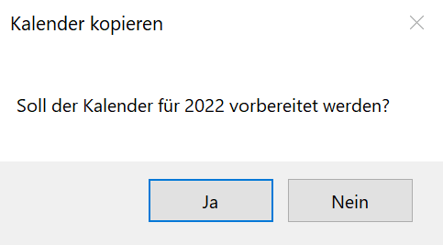 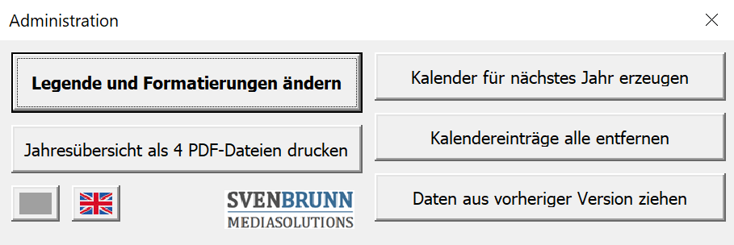 | 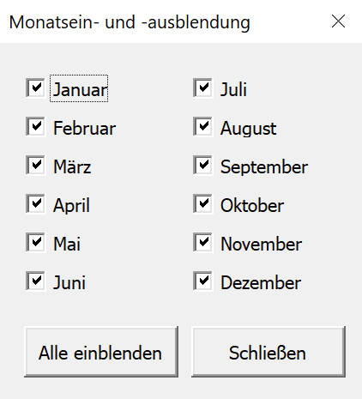

 | Aktion: Aktuell ist der Urlaubsplaner Premium um über 30 % reduziert!

Urlaubsplaner für Unternehmen

1 | In der Registerkarte "2023" werden freie Tage automatisch entsprechend markiert
2 | In der Registerkarte "Feiertage" werden die Feiertage sämtlicher Bundesländer automatisch berechnet. Zusätzlich können im unteren Bereich eigene freie Tage eingetragen werden.
3 | In der Registerkarte "Ferien" können die Ferientage sämtlicher Bundesländer eingetragen werden.
4 | Bei jedem Mitarbeiter kann ein Bundesland ausgewählt werden. Die Ferien- und Feiertage dieses Bundeslandes werden dann in der jeweiligen Zeile im Kalender als Feiertage bzw. Ferien markiert.
5 | Bei der Erstellung für ein neues Jahr, einfach die Datei oder Registerkarte kopieren, links oben das neue Jahr eintragen und die Inhalte (ab Zelle Q39) komplett löschen. Der Rest erfolgt komplett
 | automatisch. Das Erstellen neuer Jahre geht mit der Premium-Version des Urlaubskalenders per Knopf-Druck.

 | Version 1.09, Releasedatum: 11.01.2024 |  |  | www.sven-brunn.de

